Лист1
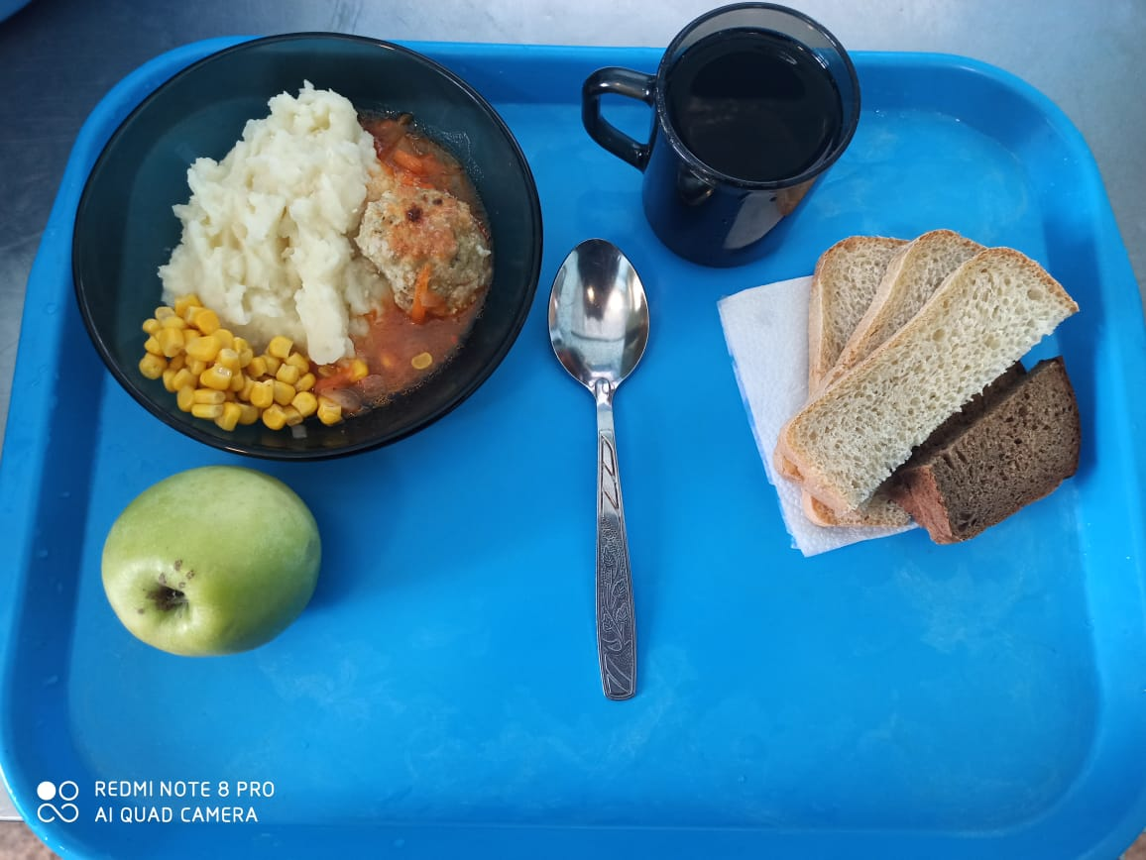
Школа | МБОУ ООШ №25 имени В.В.Буракова станицы Баракаевской |  |  | Отд./корп |  |  |  | День | 26.01.2022г

Прием пищи | Раздел | № рец. | Блюдо | Выход, г | Цена | Калорийность | Белки | Жиры | Углеводы

 | Фрукты | 112 | Яблоки | 111 |  | 51.70 | 0.44 | 0.44 | 10.78
5-9 классы | Овощи | 106 | Кукуруза консервированная | 20 |  | 55.40 | 1.40 | 2.08 | 7.74
 | Гор.блюдо | 355 | Тефтели рыбные | 120 |  | 145.20 | 10.44 | 6.36 | 11.52
 | Гарнир | 429 | Пюре картофельное | 180 |  | 165.60 | 3.78 | 7.92 | 19.62
 | Хлеб | 108 | Хлеб пшеничный | 36 |  | 94.00 | 3.04 | 0.32 | 31.10
 | Хлеб | 109 | Хлеб ржаной | 22 |  | 40.02 | 1.52 | 0.28 | 11.50
 | Напиток | 493 | Чай с сахаром | 200 |  | 60.00 | 0.10 | 0.00 | 15.00
 |  |  |  |  | 37.50р. | 560.22 | 20.28 | 16.96 | 96.48
Завтрак | Овощи | 106 | Кукуруза консервированная | 20 |  | 55.40 | 1.40 | 2.08 | 7.74
 | Гор.блюдо | 355 | Тефтели рыбные | 120 |  | 145.20 | 10.44 | 6.36 | 11.52
сотрудники | Гарнир | 429 | Пюре картофельное | 180 |  | 165.60 | 3.78 | 7.92 | 19.62
 | Хлеб | 108 | Хлеб пшеничный | 36 |  | 94.00 | 3.04 | 0.32 | 31.10
 | Хлеб | 109 | Хлеб ржаной | 22 |  | 40.02 | 1.52 | 0.28 | 11.50
 | Напиток | 493 | Чай с сахаром | 200 |  | 60.00 | 0.10 | 0.00 | 15.00
 |  |  |  |  | 31.06р. | 560.22 | 20.28 | 16.96 | 96.48

